Solicitud gráfica
 | Área: | Matemáticas |  |  | Fecha:
 | Grado: | 10
 | Título del tema: | La estadística y la combinatoria |  |  | ¿Cuaderno de estudio o recurso? | Recurso
 | Editor: | Adriana Ma. Pachón |  |  | Motor del recurso | M5A

 | Código guión o recurso: | MA_10_06_CO_REC100 | ← Para determinar este código, visite la hoja de Ayuda
 |  |  |  |  | ESPECIFICACIÓN DE ARCHIVOS A ENTREGAR
Núm. | Archivo Shutterstock o ruta en web | Imagen para: | Tipo | Ubicación de la imagen en el recurso M5A | Nombre imagen SMALL | Tamaño imagen SMALL | Nombre imagen ZOOM | Tamaño imagen ZOOM | Descripción | Observaciones
IMG01 | Ver descripción | Recurso M5A | Ilustración | Contenido | MA_10_06_CO_REC100_IMG01n.png | 286 x 286 px | MA_10_06_CO_REC100_IMG01a.png | 500 x 500 px | Tabla como la que se muestra adjunta en la observaciòn. Imagen para pregunta 1 y 2
IMG02 | Ver descripción | Recurso M5A | Ilustración | Contenido | MA_10_06_CO_REC100_IMG02n.png | 286 x 286 px | MA_10_06_CO_REC100_IMG02a.png | 500 x 500 px | Gráfica como la que se muestra adjunta en la observación (es importante que tenga toda la información) Imagen para pregunta 3 | 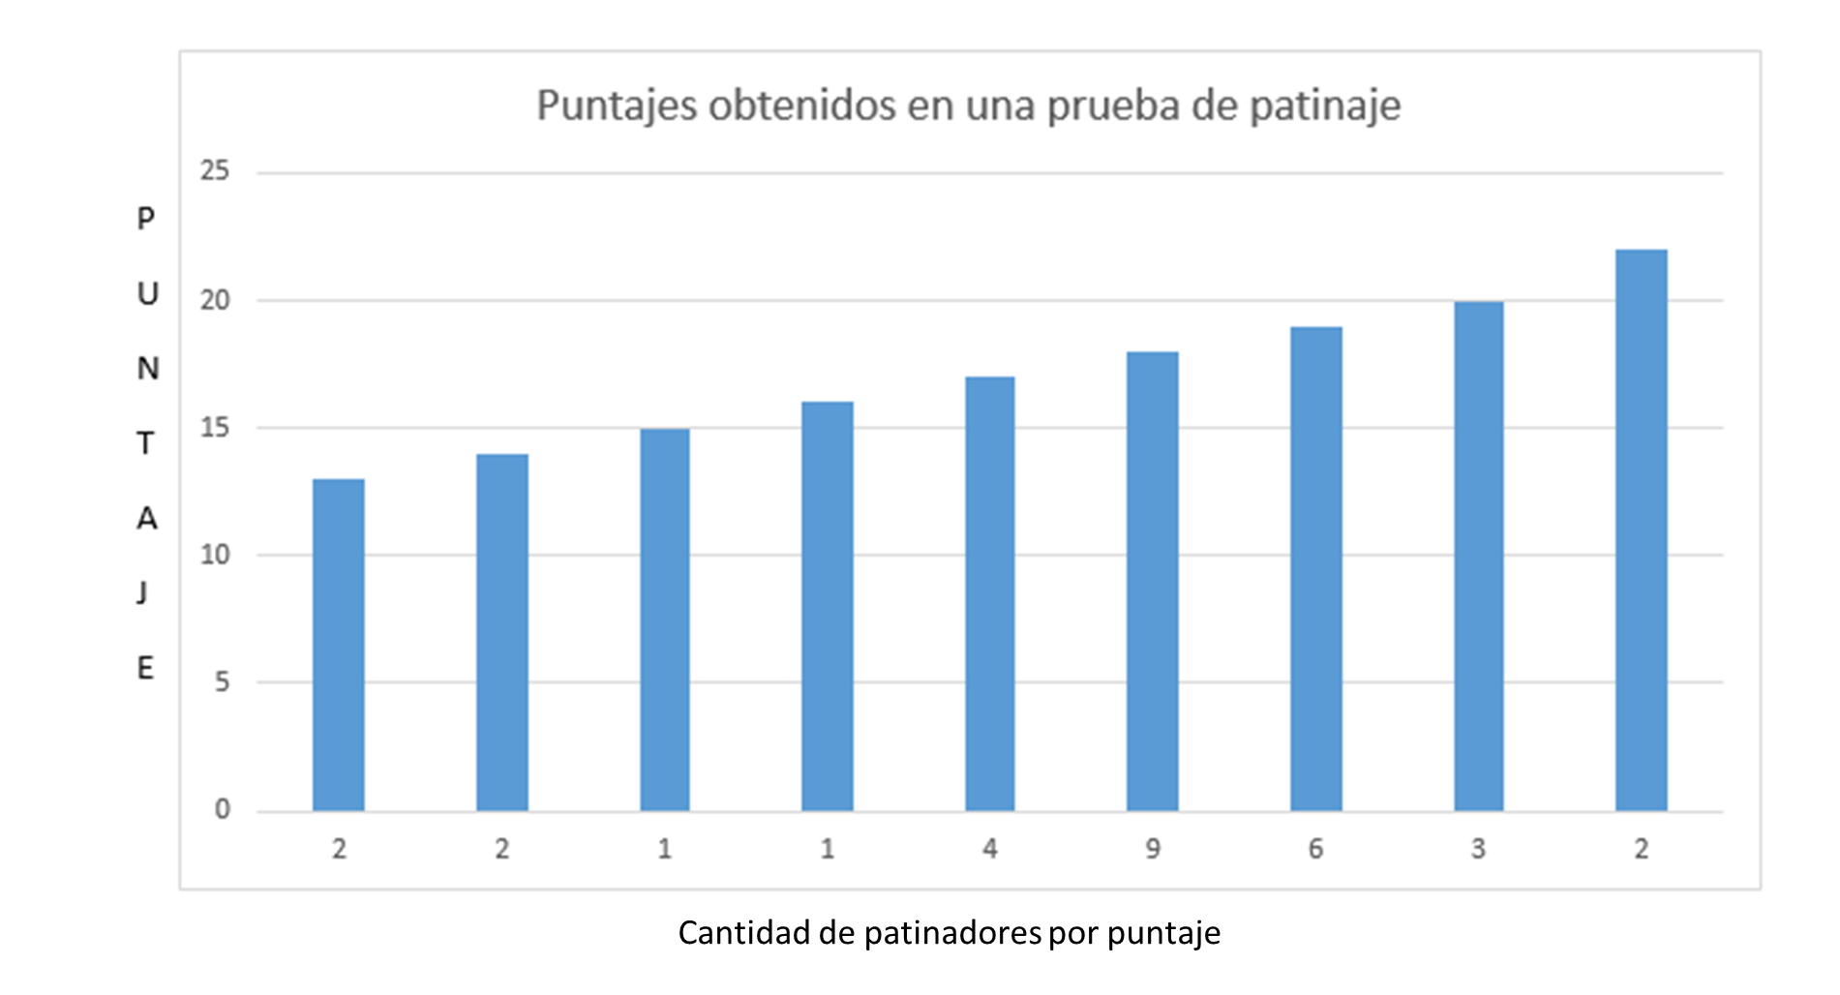
IMG03 | Ver descripción | Recurso M5A | Ilustración | Contenido | MA_10_06_CO_REC100_IMG03n.png | 286 x 286 px | MA_10_06_CO_REC100_IMG03a.png | 500 x 500 px | Gráfica como la que se muestra adjunta en la observación (es importante que tenga toda la información) Imagen para pregunta 4 | 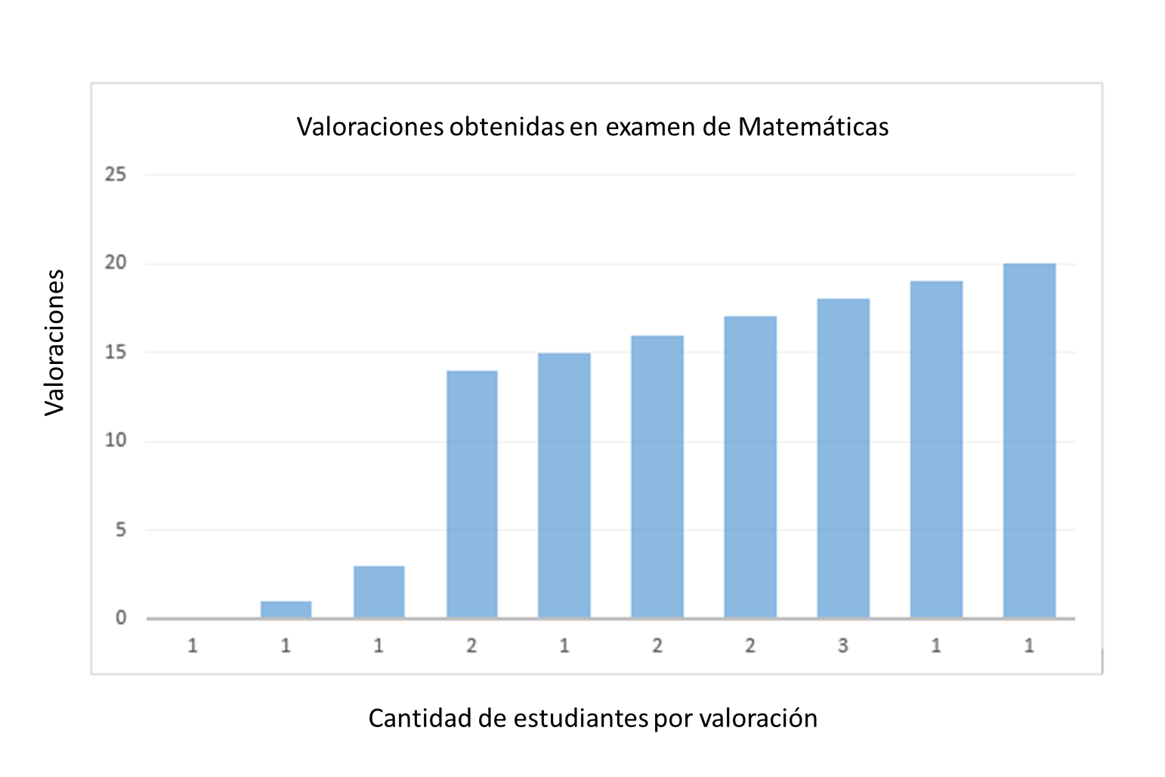
IMG04 | Ver descripción | Recurso M5A | Ilustración | Contenido | MA_10_06_CO_REC100_IMG04n.png | 286 x 286 px | MA_10_06_CO_REC100_IMG04a.png | 500 x 500 px | Datos que se muestran en la imagen adjunta en la observación. Plantear en forma de tabla. Imagen para pregunta #5 | 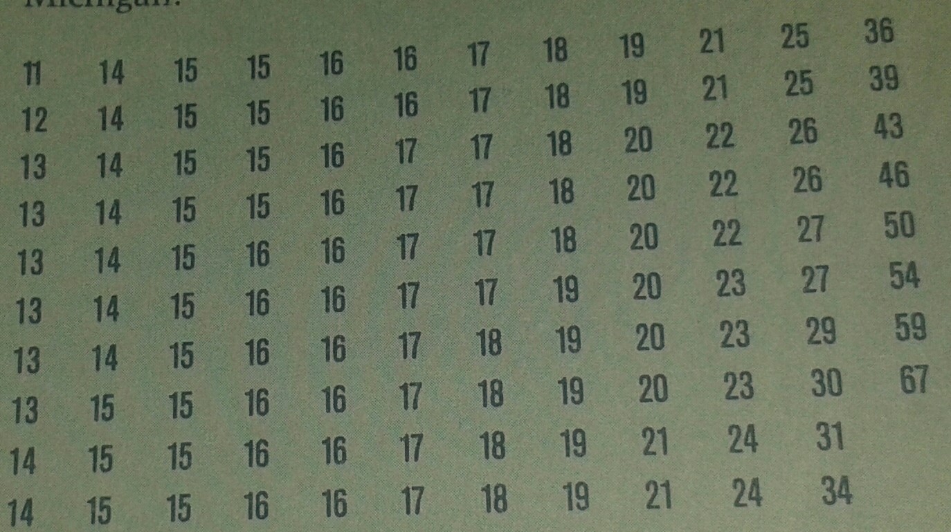
IMG05 | Ver descripción | Recurso M5A | Ilustración | Contenido | MA_10_06_CO_REC100_IMG05n.png | 286 x 286 px | MA_10_06_CO_REC100_IMG05a.png | 500 x 500 px | Datos que se muestran en la imagen adjunta en la observación. Plantear en forma de tabla Tener en cuenta que los números decimales van con coma, no con punto, es decir, cambiar todos los puntos por comas. Imagen para pregunta #6
IMG06 | Ver descripción | Recurso M5A | Ilustración | Contenido | MA_10_06_CO_REC100_IMG06n.png | 286 x 286 px | MA_10_06_CO_REC100_IMG06a.png | 500 x 500 px | Ilustrar tabla que se propone, Imagen para pregunta #7
IMG07 | Ver descripción | Recurso M5A | Ilustración | Contenido | MA_10_06_CO_REC100_IMG07n.png | 286 x 286 px | MA_10_06_CO_REC100_IMG07a.png | 500 x 500 px | Ilustrar tabla que se propone, Imagen para pregunta #8 | 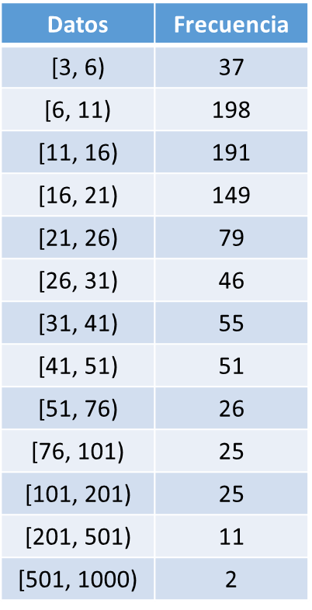
IMG08 | Ver descripción | Recurso M5A | Ilustración | Contenido | MA_10_06_CO_REC100_IMG08n.png | 286 x 286 px | MA_10_06_CO_REC100_IMG08a.png | 500 x 500 px | Tabla como la que se muestra adjunta en la observaciòn. Imagen para pregunta 9.
IMG09 | Ver descripción | Recurso M5A | Ilustración | Contenido | MA_10_06_CO_REC100_IMG09n.png | 286 x 286 px | MA_10_06_CO_REC100_IMG09a.png | 500 x 500 px | Datos que se muestran en la imagen adjunta en la observación Imagen para pregunta #10

